Hoja1
 | PLANIFICADORES
 |  | Tiempo de recorrido por cada pista: 1 mseg
FCFS o FIFO

Secuencia: | 98 | 183 | 37 | 122 | 15 | 124 | 54 | 15 | 4
Pista origen: | 53

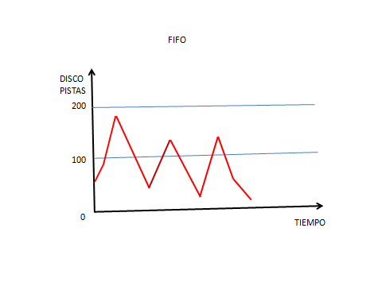
PISTA ORIGEN | PISTA DESTINO | PISTAS RECORRIDAS | TIEMPO EN mseg
53 | 98 | 45 | 45
98 | 183 | 85 | 85
183 | 37 | 146 | 146
37 | 122 | 85 | 85
122 | 15 | 107 | 107
15 | 124 | 109 | 109
124 | 54 | 70 | 70
54 | 15 | 39 | 39
15 | 4 | 11 | 11

 |  | total | 697

SSTF (Shortest Seak Time First)

Secuencia: | 98 | 183 | 37 | 122 | 15 | 124 | 54 | 15 | 4
Pista origen: | 53

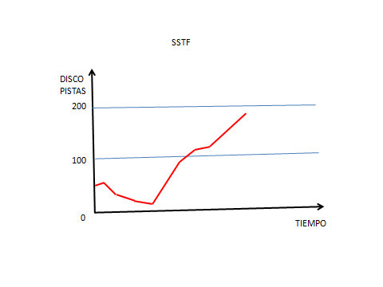
PISTA ORIGEN | PISTA DESTINO | PISTAS RECORRIDAS | TIEMPO EN mseg
53 | 54 | 1 | 1
54 | 37 | 17 | 17
37 | 15 | 22 | 22
15 | 4 | 11 | 11
4 | 98 | 94 | 94
98 | 122 | 24 | 24
122 | 124 | 2 | 2
124 | 183 | 59 | 59

 |  | total | 230

SCAN

Secuencia: | 98 | 183 | 37 | 122 | 15 | 124 | 54 | 15 | 4
Pista origen: | 53 | subiendo

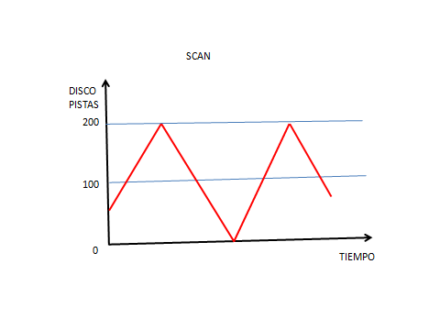
PISTA ORIGEN | PISTA DESTINO | PISTAS RECORRIDAS | TIEMPO EN mseg
53 | 54 | 1 | 1
54 | 98 | 44 | 44
98 | 122 | 24 | 24
122 | 124 | 2 | 2
124 | 183 | 59 | 59
183 | 200 | 17 | 17
200 | 37 | 163 | 163
37 | 15 | 22 | 22
15 | 4 | 11 | 11

 |  | total | 343

C-SCAN |  |  | dato: de la pista 200 a 0 toma 20 mseg

Secuencia: | 98 | 183 | 37 | 122 | 15 | 124 | 54 | 15 | 4
Pista origen: | 53 | subiendo

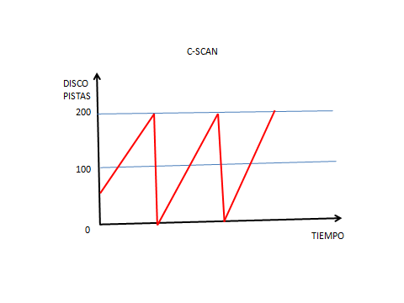
PISTA ORIGEN | PISTA DESTINO | PISTAS RECORRIDAS | TIEMPO EN mseg
53 | 54 | 1 | 1
54 | 98 | 44 | 44
98 | 122 | 24 | 24
122 | 124 | 2 | 2
124 | 183 | 59 | 59
183 | 200 | 17 | 17
200 | 0 | 200 | 20
0 | 4 | 4 | 4
4 | 15 | 11 | 11
15 | 37 | 22 | 22
 |  | total | 204

LOOK

Secuencia: | 98 | 183 | 37 | 122 | 15 | 124 | 54 | 15 | 4
Pista origen: | 53 | subiendo

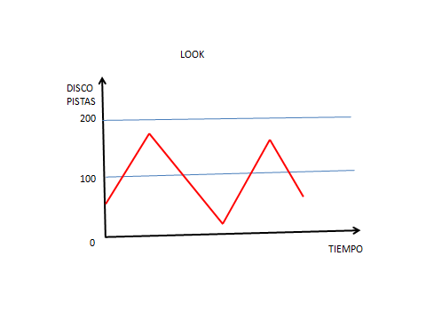
PISTA ORIGEN | PISTA DESTINO | PISTAS RECORRIDAS | TIEMPO EN mseg
53 | 54 | 1 | 1
54 | 98 | 44 | 44
98 | 122 | 24 | 24
122 | 124 | 2 | 2
124 | 183 | 59 | 59
183 | 37 | 146 | 146
37 | 15 | 22 | 22
15 | 4 | 11 | 11

 |  | total | 309

C-LOOK

Secuencia: | 98 | 183 | 37 | 122 | 15 | 124 | 54 | 15 | 4
Pista origen: | 53 | subiendo

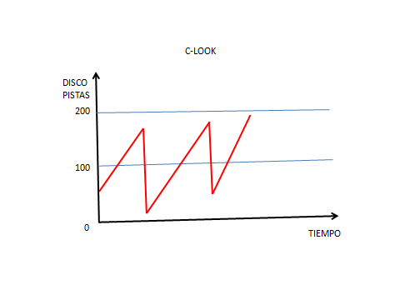
PISTA ORIGEN | PISTA DESTINO | PISTAS RECORRIDAS | TIEMPO EN mseg
53 | 54 | 1 | 1
54 | 98 | 44 | 44
98 | 122 | 24 | 24
122 | 124 | 2 | 2
124 | 183 | 59 | 59
183 | 4 | 179 | 179
4 | 15 | 11 | 11
15 | 37 | 22 | 22

 |  | total | 342

